人员
复杂形（英雄单位）
分为随机对象与预设对象 |  |  |  |  |  | 用途：
总数： 10个左右 |  |  |  |  |  |  | 舰长
基础属性： |  |  |  |  |  |  | 护盾专家 |  | 影响母舰护盾模块
 | 头像：可以捏（随机） |  |  | 智核状态，重新捏脸 |  |  | 武器大师 |  | 影响母舰武器模块
 |  | 发型 |  |  |  |  | 科学院士 |  | 影响科研
 |  | 抄部落与弯刀 |  |  |  |  | 舰队统帅 |  | 影响探索、战斗
 | 名字：可以DIY |  | 接屏蔽字库 |  | 接预设 |  | 谈判专家 |  | 影响事件、外交
 | 性别 |  |  |  |  |  | 阵营监视者 |  | 初始三人之中的某个人，隐藏属性，可能会离开
 | 人种
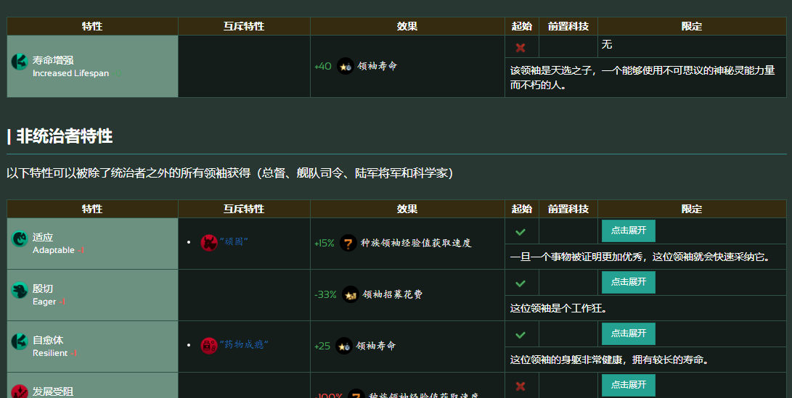
 | 年龄
 | 背景故事 |  | 随机组合，会影响到技能和特性

特殊属性： |  |  |  |  |  | 俘虏都是游戏中的NPC，都是英雄单位
 | 技能 |  | 对模块的特殊加成 |  |  | 整体英雄单位有招募上限
 | 技能等级 |  | 加成效果数值
 |  |  | 提升途径： 训练室、经验增加
 | 技能经验 |  | 提升技能等级
 | # 1个角色最多X个技能
 | 可以后天学习到新的技能（事件、训练室）

 | 心情 |  | debuff
 |  |  | 事件下降，通过生活区恢复
 |  |  | 心情为0时无法工作
 | 生命指标 |  | 和心情类似
 | 特性 |  | 影响人物本身

 | 意志倾向 |  | 共同体
 |  |  | 暴虐
 |  |  | 稳健
 |  |  | 自由意志

招募途径：
 | 俘虏
 | 游戏初始自己捏（捏X个） |  |  |  | 招募成功的判断条件 |  | 50 | 100（成功） |  | A | 1
 | 招募站（招募系统） |  |  |  |  |  |  |  |  | B | 2
 |  |  |  |  |  |  |  |  |  | C | 3
 | 可以放逐（驱逐出舰）
 |  | 可以衍生出较多有意思的事件
 |  |  |  |  | 某个值低于程度时，能招募

简单形
 | 主界面显示 构造体（人的总数）
 |  | 一个人可以有多个技能（只有有和没有，没有等级）
算工种 | 操作员
 | 建筑员
 | 维修员
 | 可拓展

 | 总数估计：k
 | 工具人，只显示数字

